說明
 | 更新记录
2 | 分开了心算版跟详细版，预计未来主要更新详细版。除非有规则上的大改动。
2.1 | 加入了HP规则的数值计算
2.2 | 将文字全转成简体
 | 为初始工序也增加了计算属性的栏位
 | 帮撒退率、暴击率等加上「%」号
2.21 | 因应更新的单独行动,魔力不足扣减属性增加-5的选择
 | 加入「星之开拓者」的等差处理
 | 胜率补正多开一行,预计是用来填写DEBUFF。
2.22 | 將不好看的格子修改了
2.3 | 加入三方戰鬥的計算
 | 屬性將不會因為debuff的因素降至0以下
 | 加入對應三方戰鬥的勝率基準值與計算表
 | 支援隱藏情報用的技能，為每工序、每角色都加了「隱藏」屬性的選擇
2.31 | 試作性的採用了一套保有勝率分配。但已廢棄
2.32 | 三方混戰，採用比例分配的方試分配保有勝率
2.33 | 混戰的基準值原來可以自動..那麼自動了
 | 隱藏情報的規則調了一下，任一項隱藏後會連總值也藏
 | 保底的計算出包，改了新的
2.34 | 耐力部份的魔力不足，原來出了很多年包…已搶救
2.35 | 在頂部加了一片能拉申，能填文字的空白。有什麼怕忘記的可以用那裡當筆記。

开团前要准备的事

1 | 在右则的角色属性处，将参与圣杯角色的属性、名字填上
2 | 视情况，可以将一些常驻补正、必开的属性补正也预先填在右方，让开团后的计算减少
3 | 将自己用不到的功能，用左方的+号摺起，营造最适合自己的环境(需要先解除工作表保护)

20/6/30:499已经完成的部分：神性类；透化初战类；魔放类；常驻加成类等 （总之，写在传统技能表内的技能，应该都可以运作了 | 6/31：修正了复合效果的几个BUG；追加了军略与阵地的计算
 | 7/1：除了有特殊标记的，所有表内技能都可使用；也可根据表追加新的数据；如果有BUG，联系499（1176720684）
填写角色的须知：在角色表的类型位置填写；从者需填写[从者]和职阶；御主需要填写[御主]；协力者也填[御主]；非玩家单位填[人偶]； 合体人请填写合体目标的名字，本计算表采用唯一姓名索引，所以不要写重复名字。 如果有合体单位的，请填入人物表，并注明[人偶]（一般都是人偶，你要合体从者也可以，但是不会有从者的技能) 如果你要合体还有技能的，请直接写成新单位，注明[合体] | 7/6：又修复了好多bug。现在[透化][无冠的武艺]会正常计入初始工序了；无辜的怪物没有计入初始工序，而是计入主要工序（反正也看不到） 7/8:现在可以正常将宝具纳入计算了 7/23:修复了技能数值追加工序错误的问题； 【尚待修复的问题：神性/情报抹消/龙种等拓展性；宝具数值追加工序错误的问题；自我暗示类技能】 一键清空追加中……
照着例子填就行
特注：保菌请把宝具填在礼装栏里
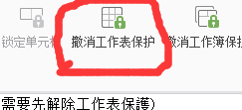

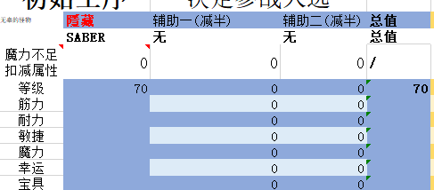

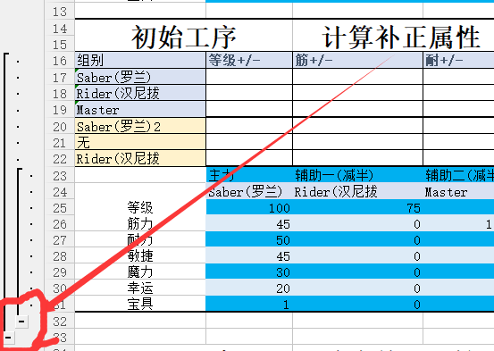

一些图例



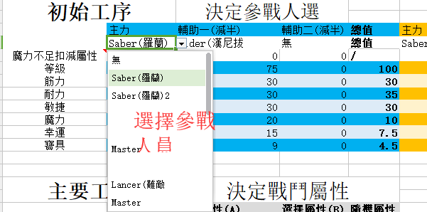
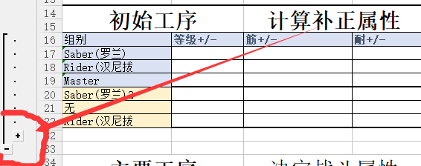

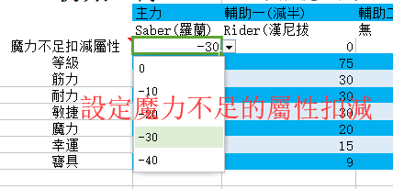

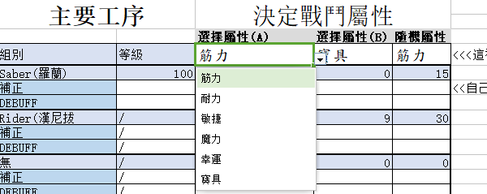

本计算表是为圣杯战争跑团准备的战斗计算表。 对该规则有兴趣,或想进行相关讨论可以加群424815329
该圣杯战争跑团规则大部分采用了日本现在较流行的男爵圣杯规则作为基底，进行魔改的TRPG规则，在游戏上简约了战斗部分，以实际扮演为主体的游戏方式。

另外若计算表发现错误联系我急救...2592616838

